D_Inicial
 | Unidad 100Kg/h |  |  |  |  |  |  |  | Producto |  |  | Panela |  |  |  | Propiedades de los Jugos |  |  |  |  |  |  | consumo
 |  |  |  |  |  |  |  |  | Alimentacion de Bagazo |  |  | Manual |  |  |  | Densidad |  |  |  |  |  |  | Diesel
 |  |  |  |  |  |  |  |  | Alimentacion de Caña |  |  | Manual |  |  |  | Inicial P. Clf |  | ρClf | 1,073.210 | kg/m3 |  |  | Potencia |  | 10 | Hp
 |  |  |  |  |  |  |  |  | Cosecha |  |  | Manual |  |  |  | Inicial P. Eva 1 |  | ρEva1 | 1,095.510 | kg/m3 |  |  | Consumo |  | 2 | L/h |  |  |  | Molinos
 |  |  |  |  |  |  |  |  | Transporte |  |  | Manual |  |  |  | Inicial P. Con |  | ρCon | 1,331.890 | kg/m3 |  |  | tiempo de Uso |  | 144 | h/mes |  | 364 | 13 | Modelo | kg Caña/hora | Diesel | Electrico | Gaolina | Relcion i
 |  |  |  |  |  |  |  |  |  |  |  |  |  |  |  | Temperatura Ebullicion |  |  |  |  |  |  | Consumo Total |  | 288 | L/mes |  |  | 36 | R 2-S | 500 | 10 | 5 | 8 | 20.5
 | Area de Caña Sembrada al rededor |  |  | Asar | 18 | Ha | 0 |  | Caña molida al mes |  |  | 144.000 | T/mes |  |  | Clarificacón |  | TSclf | 95.600 | °C |  |  | Precio Galon Diesel |  | 8900 | $/gal |  |  |  | R 4-A | 900 | 8 | 8 | - | 25.8
 | Area de Caña Sembrada Propia |  |  | Asp | 18 | Ha | 1 |  | Area Cosechada al mes |  |  | 1.200 | Ha/mes |  |  | Evaporación |  | TSEva | 109.251 | °C |  |  | Gastado en la Molienda |  | 683,520 | $/mes |  |  |  | R 4-S | 900 | 8 | 8 | 16 | 11
 | Area de Caña Sembrada Para Calculo |  |  | Aspc | 18 | Ha | 2 |  | Caña molida a la semana |  |  | 72.000 | T/sem |  |  | Concentración |  | TSCon | 95.737 | °C |  |  | Electrico |  |  |  |  |  | 12 | R-5-S | 1200 | 8 | 10 | - | 11.2
 | Periodo vegetatio |  |  | Pvg | 15 | meses | 3 |  | Caña Molida por Hora |  |  | 1.000 | T/h |  |  | Entalpia de Evaporizacion |  |  |  |  |  |  | Potencia Nomina |  | 15 | Hp |  |  |  | R 8-A | 1500 | 16 | 12 | - | 33.8
 | Caña por Hectarea Esperada |  |  | CñH | 120 | T/Ha | 4 |  | Jugo Crudo |  |  | 0.600 | T/h |  |  | Clarificacón |  | ΔHv | 2,269.587 | KJ/kg |  |  | Eficiencia |  | 0.875 |  |  |  |  | R 8-AC | 1500 | 16 | 15 | - | 22.75
 | CSS de la Caña |  |  | Cssi | 17.000 | °Bx | 5 |  | Jugo Clarificado |  |  | 0.564 | T/h |  |  | Evaporación |  | ΔHv | 2,250.430 | KJ/kg |  |  | Coseno |  | 0.82 |  |  |  |  | R 8-S | 1500 | 16 | 15 | - | 14.5
 | Jornada de Trabajo |  |  | JdT | 2 | sem | 6 |  | Masa De panela |  |  | 102.633 | Kg/h |  |  | Concentración |  | ΔHv | 2,250.247 | KJ/kg |  |  | Corriente |  | 220 | v |  |  |  | R 12-AC | 1800 | 25 | 20 | - | 51
 | Dias de Trabajo |  |  | JdT | 6 | Dias | 7 |  | Capacidad del Molino |  |  | 1300 | Kg/h |  |  | Calor espesifico jugo |  |  |  |  |  |  | Tiempo de Uso |  | 144 | h/mes |  |  |  | R 14-AL | 2000 | 25 | 20 | - | 24.7
 | Horas al Dia |  |  | JdT | 12 | h | 8 |  |  |  |  |  |  |  |  | Inicial |  | Cp | 3.754 | KJ/Kg °C |  |  | Potencia Activa |  | 12.857 | KW |  |  |  | R 14-S | 2000 | 25 | 20 | - | 28.4
 |  |  |  |  |  |  |  |  | Masas |  |  |  |  |  |  | Clarificado |  | Cp | 3.628 | KJ/Kg °C |  |  | Potencia Reactiva |  | 8.974 | KVAR |  |  |  | R15-ACR | - | - | - | - | -
 | Datos de Entrada |  |  |  |  |  |  |  | Caña |  | mc | 1000.000 | Kg/h |  |  | Eva |  | Cp | 2.299 | KJ/Kg °C |  |  | Consumo Trifasico |  | 1851.4285714 | KWh |  |  |  | R-20-AT | 3000 | 40 | 30 | - | 27.7
 | Capacidad Estimada de la hornilla |  |  | mp | 102.633 | Kg/h | MAX | 0 | Jugo |  | mj | 600.000 | Kg/h |  |  |  |  |  |  |  |  |  | Precio KWh |  | 500 | $/KWh
 | Factor Consumo Bagazo |  |  | Fcb | 2.111 | Kg/Kg | 2.111 | 1 | Bagazillo |  | mbzll | 12.000 | Kg/h |  |  | Poder Calorifico Vagazo |  | VCN | 14.7975 | MJ/kg |  |  | Gastado en la Molienda |  | 925,714 | $/mes
 | Eficiencia Calculada |  |  | Eff | 31.87% | % |  | 2 | Jugo Pre Limp |  | mCl | 588.000 | Kg/h | 17.64 |  | Calor Suministrado |  | Qsum | 890.75147059 | KW |  |  | Costo de Cultivo |  | 110,880,000 | $/Año
 | Bagazillo en Prelimpiador |  |  | Bgz | 2% | % |  | 3 | Cachaza |  | mchz | 23.520 | Kg/h | 16934.4 |  | Area de Parrilla |  | Apar | 0.89075147059 | m^2 |  |  | Costo Operario |  | 1,000,000 | $
 | Cachaza |  |  | Chz | 4% | % |  | 4 | Jugo Clarificado |  | mEV | 564.480 | Kg/h | 1881.6 |  |  |  |  |  |  |  |  | Numero de Operarios |  | 10 | U
 | CSS del Jugo De Caña |  |  | Cssi | 17.000 | °Bx |  | 5 | Agua a Evaporar |  | mH2O | 485.367 | Kg/h |  |  | Molinos |  |  |  |  |  |  | Otros Insumos |  | 200,000 | $
 | CSS del Jugo Calrificado |  |  | CssCl | 22.000 | °Bx |  | 6 | A Clarificacion |  | mCl | 588.000 | Kg/h |  |  | Modelo | kg Caña/hora | Diesel | Electrico | Gaolina | Relcion i |  | Total Costos |  | 18,517,714 | $
 | CSS del Jugo Posevaporacion |  |  | CssTE | 75.000 | °Bx |  | 7 | A Evaporacion |  | mEV | 564.480 | Kg/h |  |  | R 2-S | 500 | 10 | 5 | 8 | 20.5 |  | Producion Mensual |  | 14779.112727 | kg | 319228834.91
 | CSS Panela |  |  | Bp | 93.500 | °Bx |  | 8 | A Concentracion |  | mCn | 165.581 | Kg/h |  |  | R 4-A | 900 | 8 | 8 | - | 25.8 |  | Precio de Panela |  | 1,800 | $/Kg
 | Tipo de camara |  |  | Tpcam | ward | Ad |  | 9 | Bag. Suministrado |  | mbsum | 216.706 | Kg/h |  |  | R 4-S | 900 | 8 | 8 | 16 | 11 |  | Total Producción |  | 26,602,403 | $
 | Humedad del bagazo |  |  | Hb | 15% | % |  | 10 | Bag. humedo |  | mev | 400.000 | Kg/h |  |  | R-5-S | 1200 | 8 | 10 | - | 11.2
 | Exceso de Aire |  |  | λ | 1.80 |  |  | 11 | Bag. seco |  | mbs | 216.706 | Kg/h |  |  | R 8-A | 1500 | 16 | 12 | - | 33.8
 | Extraccion |  |  | Extr | 60% | % |  | 12 |  |  |  |  |  |  |  | R 8-AC | 1500 | 16 | 15 | - | 22.75 |  |  |  | 8,084,689 | $ 485,081,317
 | Porcentaje de Fibra |  |  | f | 14% | % |  | 13 | Calor Requerido por Etapa |  |  |  |  |  |  | R 8-S | 1500 | 16 | 15 | - | 14.5 |  | Bagazo Almazenado |  |  | 15602.823529 | Kg/semana
 | Altura del Sitio |  |  | h | 1,610.000 | m |  | 14 | Clarificacion |  | Qcl | 58.112 | KW |  |  | R 12-AC | 1800 | 25 | 20 | - | 51 |  | Densidad del Bagazo
 | Temperatura Ambiente |  |  | Ta | 25.000 | °C |  | 15 | Evaporacion |  | Qev1 | 257.126 | KW |  |  | R 14-AL | 2000 | 25 | 20 | - | 24.7
 | Humedad inicial bagazo |  |  | Hibv | 54% | % |  | 16 | Concentracion |  | Qcn | 37.918 | KW |  |  | R 14-S | 2000 | 25 | 20 | - | 28.4
 | Presion Atmosferica |  |  | Pa | 630.732 | mmHG |  | 17 | Total |  | Qt | 353.156 | KW |  |  | R15-ACR | - | - | - | - | -
 | Temperatura Ebullición Agua |  |  | Te | 94.848 | °C |  | 18 | Total (F.L.) |  | Qt | 348.945 | KW |  |  | R-20-AT | 3000 | 40 | 30 | - | 27.7

Numero de Pailas

 | Diseño Geometrico Inicial

 | Orsde según Flujo de Gas |  |  | Orfg | Ad | 1 | 2 | 3 | 4 | 5 | 6 | 7 | 8 | 9 | 10 | 11 | 12
 | Tipo de Paila |  |  | Tip P | Ad | Plana | Pirotubular | Semicilindrica | Semiesferica | Semiesferica | Semiesferica | Plana A | Plana | Pirotubular | Semicilindrica | Semiesferica | Semiesferica
 | Orsde según Concentracion |  |  | Orccs | Ad | 12 | 11 | 10 | 9 | 8 | 7 | 6 | 5 | 4 | 3 | 2 | 1
 | Concentracion de Solidos Inicial |  |  | Cssi | ºBrix | 75.000 | 69.300 | 63.600 | 57.900 | 52.200 | 46.500 | 40.800 | 35.100 | 29.400 | 23.700 | 18.000 | 17.000
 | Concentracion de Solidos Final |  |  | Cssf | ºBrix | 93.500 | 75.000 | 69.300 | 63.600 | 57.900 | 52.200 | 46.500 | 40.800 | 35.100 | 29.400 | 23.700 | 18.000 |  |  |  |  |  |  |  |  |  |  |  |  |  |  |  |  |  | $ 1,000,000
 | Concentracion de Solidos Promedio |  |  | Cssp | ºBrix | 84.25 | 72.15 | 66.45 | 60.75 | 55.05 | 49.35 | 43.65 | 37.95 | 32.25 | 26.55 | 20.85 | 17.5 |  |  |  |  |  |  |  |  |  |  |  |  |  |  |  |  |  | $ 300,000
 | Masa de Jugo Entrada |  |  | mj | Kg | 133.280 | 144.242 | 157.170 | 172.642 | 191.494 | 214.968 | 245.000 | 284.786 | 340.000 | 421.772 | 555.333 | 588.000 |  |  |  |  |  |  |  |  |  |  |  |  |  |  |  |  |  | $ 120,000
 | Calor Especifico P Cte jugo |  |  | CPj | KJ/Kg °C | 2.067 | 2.370 | 2.513 | 2.656 | 2.799 | 2.942 | 3.085 | 3.228 | 3.371 | 3.514 | 3.657 | 3.741 |  |  |  |  |  |  |  |  |  |  |  |  |  |  |  |  |  | $ 500,000
 | Densidad del Jugo |  |  | ρjug | kg/m3 | 1373.145 | 1319.179 | 1293.757 | 1268.335 | 1242.913 | 1217.491 | 1192.069 | 1166.647 | 1141.225 | 1115.803 | 1090.381 | 1075.440 |  |  |  |  |  |  |  |  |  |  |  |  |  |  |  |  |  | $ 100,000
 | Volumen |  |  | Vol Jugo | m^3/kg | 0.097 | 0.109 | 0.121 | 0.136 | 0.154 | 0.177 | 0.206 | 0.244 | 0.298 | 0.378 | 0.509 | 0.547 |  |  |  |  |  |  |  |  |  |  |  |  |  |  |  |  |  | $ 2,020,000
 | Volumen |  |  | En Litros | L | 97.062 | 109.343 | 121.483 | 136.117 | 154.069 | 176.566 | 205.525 | 244.107 | 297.925 | 377.999 | 509.302 | 546.753 |  |  |  |  |  |  |  |  |  |  |  |  |  |  |  |  |  | $ 940,000
 | Temperatura de Entrada |  |  | T E ss CSS | ºC | 25.000 | 60.000 | 102.481 | 100.404 | 98.893 | 97.792 | 0.000 | 257.126 | 61.000 | 95.675 | 95.450 | 95.417 |  |  |  |  |  |  |  |  |  |  |  |  |  |  |  |  |  | $ 360,000
 | Temperatura de Salida |  |  | T E ss CSS | ºC | 60.000 | 109.251 | 105.333 | 102.481 | 100.404 | 98.893 | 97.792 | 61.000 | 96.408 | 95.984 | 95.675 | 95.450 |  |  |  |  |  |  |  |  |  |  |  |  |  |  |  |  |  | $ 580,000
 | Entalpia de Vaporización |  |  | ∆hv | KJ/kg | 2439.671 | 2358.691 | 2250.282 | 2255.839 | 2259.868 | 2262.791 | 2492.900 | 1761.888 | 2356.267 | 2268.398 | 2268.991 | 2269.078
 | Masa de Agua a Evaporar |  |  | mH2O | Kg | 26.371 | 10.962 | 12.927 | 15.473 | 18.852 | 23.473 | 30.032 | 39.786 | 55.214 | 81.772 | 133.561 | 32.667
 | Calor Nece Calc por Etapa |  |  | Q cc | KW | 20.549588115 | 11.860287642 | 8.3936142079 | 9.9600274483 | 12.059102296 | 14.947663366 | 41.329870116 | -30.613745963 | 47.411940717 | 51.652715746 | 84.307238433 | 20.609707679

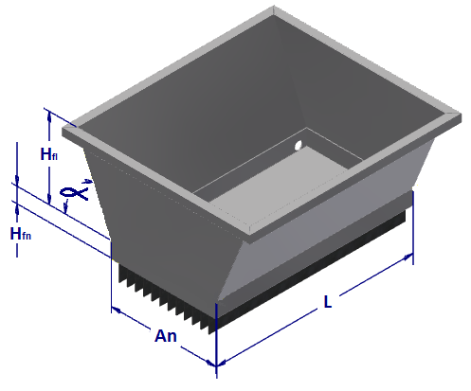
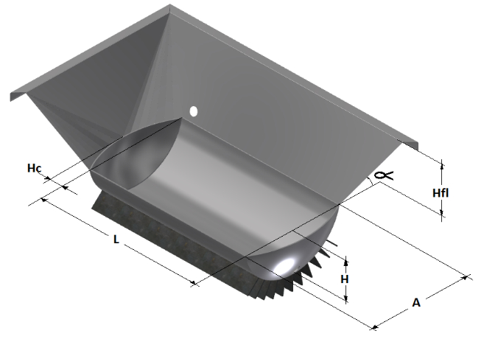
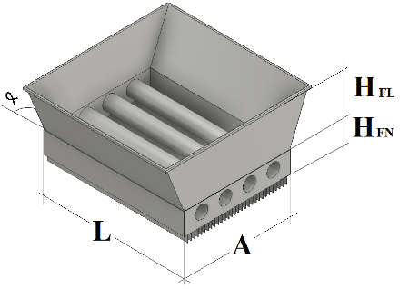
 | Paila Precalentadora Plana |  |  |  |  |  |  |  | Pirtubular Circular Aleteada Clarificadora |  |  |  |  |  |  |  |  | Semicilindrica Aleteada Evaporadora 2
 | H fl | 0.590 | m |  |  |  |  |  | H fl |  | 0.500 | m |  |  |  |  |  | A | 0.950 | m | R | 0.484 | m
 | H fn | 0.100 | m |  |  |  |  |  | H fn |  | 0.300 | m |  |  |  |  |  | h | 0.390 | m | d | 0.094 | m | x1 | 1.427
 | Ang α | 1.187 | rad |  |  |  |  |  | Ang α |  | 1.187 | rad |  |  |  |  |  | hc | 0.160 | m | ϴ | 2.750 | rad | x2 | 1.937
 | A | 0.800 | m |  |  |  |  |  | A |  | 0.960 | m |  |  |  |  |  | L | 1.140 | m | s | 1.332 | m | A1 | 2.763
 | L | 1.200 | m |  |  |  |  |  | L |  | 0.800 | m |  |  |  |  |  | h fa | 0.590 | m | Asccil | 0.278 | m2 | R | 0.785
 | N Aletas | 0.000 | Ad |  |  |  |  |  | N Aletas |  | 0.000 | Ad |  |  |  |  |  | Ang α | 1.187 | rad | Vcil | 0.317 | m3 | ϴ | 1.300
 | h Aletas | 0.100 | m |  |  |  |  |  | H Aleas |  | 0.100 | m |  |  |  |  |  | N Aletas | 0.000 | Ad | Acil | 1.518 | m3 | Ax | 0.104
 | Area | 1.360 | m2 |  |  |  |  |  | Diametro Tubo |  | 0.17 | m |  |  |  |  |  | h Al | 0.100 | m | Rca | 0.813 | m | A2 | 1.290
 | Volumen Fon | 0.096 | m3 |  |  |  |  |  | N Tubos |  | 3 | Ad |  |  |  |  |  | ATC | 2.176 | m2 | Vsc | 0.061 | m3 | V | 1.169
 | Volumen total | 0.831 | m3 |  |  |  |  |  | Volumen Fon |  | 0.176 | m3 |  |  |  |  |  | VTJ | 0.366 | m3 | Vca | 0.025 | m3
 |  |  |  |  |  |  |  |  | Volumen Total |  | 0.641 | m3 |  |  |  |  |  | VFA | 1.169 | m3 | Asc | 0.817 | m2
 | % de Llenado | 12% | % |  |  |  |  |  | % de Llenado |  | 17% | % |  |  |  |  |  | VTPA | 1.534 | m3 | Aca | 0.329 | m2

 | Area TTC | 1.360 | m2 |  |  |  |  |  | Area TTC |  | 2.970 | m2 |  |  |  |  |  | Area TTC | 2.176 | m2

 | Pequeñas |  |  |  |  |  |  |  | Grandes |  |  |  |  |  |  |  |  | Grandes
 | H fn | 0.520 | m |  |  |  |  |  | H fn |  | 0.340 | m |  |  |  |  |  | H fn |  | 0.270 | m
 | A | 1.100 | m |  |  |  |  |  | A |  | 0.900 | m |  |  |  |  |  | A |  | 0.700 | m
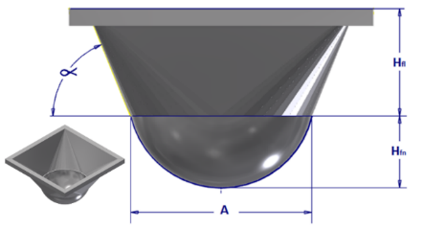
 | R | 0.551 | m |  |  |  |  |  | R |  | 0.468 | m |  |  |  |  |  | R |  | 0.362 | m
 |  |  |  |  | A1 | 0.950 |  |  |  |  |  |  |  | A1 | 0.636 |  |  |  |  |  |  |  | A1 | 0.385
 | h fa | 0.200 | m |  | x | 1.262 |  |  | h fa |  | 0.350 | m |  | x | 1.183 |  |  | h fa |  | 0.350 | m |  | x | 0.983
 | Ang α | 1.187 | rad |  | A2 | 1.592 |  |  | Ang α |  | 1.187 | rad |  | A2 | 1.399 |  |  | Ang α |  | 1.187 | rad |  | A2 | 0.966
 |  |  |  |  | V | 0.251 |  |  |  |  |  |  |  | V | 0.348 |  |  |  |  |  |  |  | V | 0.229
 | VTJ | 0.321 | m3 |  |  |  |  |  | VTJ |  | 0.129 | m3 |  |  |  |  |  | VTJ |  | 0.062 | m3

 | VFA | 0.251 | m3 |  |  |  |  |  | VFA |  | 0.348 | m3 |  |  |  |  |  | VFA |  | 0.229 | m3

 | VTPA | 0.572 | m3 |  |  |  |  |  | VTPA |  | 0.476 | m3 |  |  |  |  |  | VTPA |  | 0.291 | m3

 | ATC | 1.800 | m2 |  |  |  |  |  | ATC |  | 0.999 | m2 |  |  |  |  |  | ATC |  | 0.614 | m2

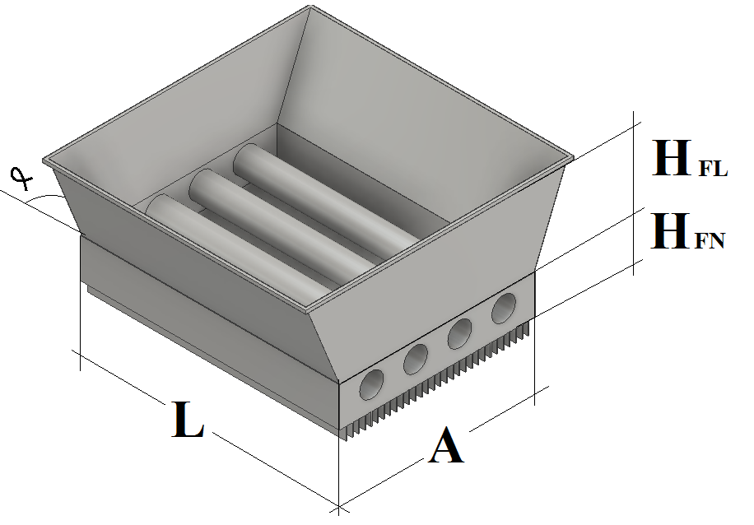

 | Pirtubular Circular Aleteada Concentradora |  |  |  |  |  |  |  |  |  | Pequeñas
 | H fl | 0.400 | m |  |  |  |  |  |  |  | H fn | 0.300 | m
 | H fn | 0.300 | m |  |  |  |  |  |  |  | A | 0.800 | m
 | Ang α | 1.187 | rad |  |  |  |  |  |  |  | R | 0.417 | m
 | A | 0.960 | m |  |  |  |  |  |  |  |  |  |  |  | A1 | 0.503
 | L | 0.800 | m |  |  |  |  |  |  |  | h fa | 0.200 | m |  | x | 0.962
 | N Aletas | 0.000 | Ad |  |  |  |  |  |  |  | Ang α | 1.187 | rad |  | A2 | 0.925
 | H Aleas | 0.100 | m |  |  |  |  |  |  |  |  |  |  |  | V | 0.141
 | Diametro Tubo | 0.17 | m |  |  |  |  |  |  |  | VTJ | 0.090 | m3
 | N Tubos | 3 | Ad
 | Espesor del fondo | 6.35E-03 | m |  |  |  |  |  |  |  | VFA | 0.141 | m3
 | Espesor de aletas | 6.35E-03 | m
 | Altura del ducto | 0.500 | m |  |  |  |  |  |  |  | VTPA | 0.230 | m3
 | Ancho del Ducto | 0.800 | m
 | Volumen Fon | 0.176 | m3 |  |  |  |  |  |  |  | ATC | 0.785 | m2
 | Volumen Total | 0.535 | m3
 | Area TTC | 2.990 | m2
 | Perimetro de Flujo Gas | 3.213 | m
 | Area Flujo Gas | 0.170 | m2
 | Diametro Hidraulico | 0.212 | m

Diseño Economico
 | Costos Materiales |  |  |  |  |  |  | Periodo | 0 | 1 | 2 | 3 | 4 | 5 | 6 | 7 | 8 | 9 | 10 | 11 | 12 | 13 | 14 | 15
 | Molino |  |  |  |  |  |  |  | 2019 | 2020 | 2021 | 2022 | 2023 | 2024 | 2025 | 2026 | 2027 | 2028 | 2029 | 2030 | 2031 | 2032 | 2033 | 2034
 | Item | Cantidad | Nombre | Valor Unitario ($) | Total |  |  | Inversion | 56,389,920 | 0 | 0 | 0 | 0 | 0 | 0 | 0 | 0 | 0 | 0 | 0 | 0 | 0 | 0 | 0
 | 1 | 1 | Molino el Panelero R2-s con motor | 6,500,000 | 6,500,000 |  |  | Financiacion | 20,723,295 | 0 | 0 | 0 | 0 | 0 | 0 | 0 | 0 | 0 | 0 | 0 | 0 | 0 | 0 | 0
 | 2 | 1 | Arrancador Electromágnetico Directo 32A | 190,000 | 190,000 |  |  | Total Inversion | 77,113,215 | 0 | 0 | 0 | 0 | 0 | 0 | 0 | 0 | 0 | 0 | 0 | 0 | 0 | 0 | 0
 | Total coso Molino |  |  |  | 6,690,000 |  |  | Valor de Salvamento | 0 | 0 | 0 | 0 | 0 | 0 | 0 | 0 | 0 | 0 | 0 | 0 | 0 | 0 | 0 | 0
 | Ducto |  |  |  |  |  |  | Depreciacion | 0 | 3,759,328 | 3,759,328 | 3,759,328 | 3,759,328 | 3,759,328 | 3,759,328 | 3,759,328 | 3,759,328 | 3,759,328 | 3,759,328 | 3,759,328 | 3,759,328 | 3,759,328 | 3,759,328 | 3,759,328
 | Item | Cantidad | Nombre | Valor unitario | Total |  |  | costos operación mantenimiento | 0 | 36,902,857 | 36,902,857 | 36,902,857 | 36,902,857 | 36,902,857 | 36,902,857 | 36,902,857 | 36,902,857 | 36,902,857 | 36,902,857 | 36,902,857 | 36,902,857 | 36,902,857 | 36,902,857 | 36,902,857
 | 1 | 3 | Paila planna aleteada Curva | 4,000,000 | 12,000,000 |  |  | Ingresos | 0 | 88,674,676 | 88,674,676 | 88,674,676 | 88,674,676 | 88,674,676 | 88,674,676 | 88,674,676 | 88,674,676 | 88,674,676 | 88,674,676 | 88,674,676 | 88,674,676 | 88,674,676 | 88,674,676 | 88,674,676
 | 2 | 1 | Paila Evaporadora Plana | 3,000,000 | 3,000,000 |  |  | Flujo de Caja | -154,226,429 | 48,012,491 | 48,012,491 | 48,012,491 | 48,012,491 | 48,012,491 | 48,012,491 | 48,012,491 | 48,012,491 | 48,012,491 | 48,012,491 | 48,012,491 | 48,012,491 | 48,012,491 | 48,012,491 | 48,012,491
 | 3 | 1 | Prelimpiador | 500,000 | 500,000
 | 4 | 1 | tanque recibidor | 100,000 | 100,000 |  |  | TIO | 12 | %
 | 5 | 2600 | Ladrillos Ducto | 2,600 | 6,760,000 |  |  | VPN | $ 118,125,942.48
 | 6 | 13 | Pegante | 80,000 | 1,040,000 |  |  | TIR | 31%
 | 7 | 4 | Tubo sanitario acero inoxidable 3" | 61,880 | 247,520
 | 8 | 9 | Codos sanitarios 3" acero inoxidable | 32,487 | 292,383
 | 9 | 3 | Válvula de bola 2 1/2" acero inoxidable | 368,900 | 1,106,700
 | 10 | 6 | ferula sanitaria 3" acero inoxidable | 23,205 | 139,230
 | 11 | 6 | Abrazadera sanitaria 3" acero inoxidable | 29,750 | 178,500
 | 12 | 6 | Empaque de silicona alta temperatura 3" | 2,618 | 15,708
 | 13 | 1 | Seccion de parrilla | 400,000 | 400,000 |  |  |  |  |  |  |  |  |  |  | TIO | 12% | VPN | $ 118,125,942 | TIR | 31%
 | 14 | 1 | Entada de hornilla | 600,000 | 600,000
 | Total Costruccion Hornilla |  |  |  | 26,380,041
 | Costos otras Areas |  |  |  |  |  |  |  |  |  |  | 28.5
 | Item | Cantidad | Nombre | Valor unitario | Total
 | 1 | 596 | Bloque 40x11,5x23 (0,06 m2 / ladrillo) | 2,200 | 1,311,200
 | 2 | 5 | Cemento (Bulto de 50 kg) | 21,800 | 109,000
 | 3 | 2 | Arena (m3) | 60,000 | 120,000 |  |  | 3,702,857
 | 4 | 1 | Mano de obra | 770,100 | 770,100 |  |  | 30,800,000
 | 5 | 24 | Angulo 1 1/2" x 3/16" x 6 metros | 47,850 | 1,148,400 |  | 13 | 2,400,000
 | 6 | 10 | Platina 1 1/2" x 3/16" | 35,000 | 350,000 |  |  | 36,902,857
 | 7 | 44 | Malla galvanizada electrosoldada recubierta en PVC calibre 16, abertura de 1/4". Altura de 1.2 metros o angeo de ancho 1.2 metros | 11,900 | 523,600
 | 8 | 1 | Soldadura y accesorios | 909,900 | 909,900
 | 9 | 8 | Tubo rectangular 90 x 50 x 2mm Cal.14 x 6m | 92,000 | 736,000
 | 10 | 27 | Teja Perfil 7 Gris | 23,850 | 643,950
 | 11 | 32 | Teja Ondulada Transparente Policarbonato | 31,950 | 1,022,400
 | 12 | 15 | Cercha Metalica De 3.00 Mt | 95,000 | 1,425,000 |  |  |  |  | -138
 | 13 | 4 | Meson de acero inoxidable | 208,000 | 832,000
 | 14 | 5 | Gaberas | 21,000 | 105,000
 | 15 | 10 | Estibas | 15,000 | 150,000
 | Total Costruccion otras Areas |  |  |  | 10,156,550
 | Costo Total Materiales |  |  |  | 43,226,591
 | costos Operarios de Construccion Construccion
 | ÍTEM | Cantidad | Salario Mensual ($) | Valor Unitario ($) | Valor Total ($)
 | 1 | 1 | Ingeniero | $ 2,829,696 | $ 2,829,696
 | 2 | 1 | Maestro de obra | $ 1,886,400 | $ 1,886,400
 | 3 | 1 | Obrero | $ 1,341,548 | $ 1,341,548
 | Total Costos Operativos de cosntruccion |  |  |  | $ 6,057,644
 | Total Costos de Construcción |  |  |  | $ 49,284,235
 | Costos de transportes |  |  |  | $ 6,000,000
 | Imprevistos |  |  |  | $ 1,105,685
 | Total coste Proyecto de construccion |  |  |  | $ 56,389,920

 | Año | Valor
$ 56,389,920 | 0 | $ 56,389,920
$ 3,759,328 | 1 | $ 52,630,592
 | 2 | $ 48,871,264
 | 3 | $ 45,111,936
 | 4 | $ 41,352,608
 | 5 | $ 37,593,280
 | 6 | $ 33,833,952
 | 7 | $ 30,074,624
 | 8 | $ 26,315,296
 | 9 | $ 22,555,968
 | 10 | $ 18,796,640
 | 11 | $ 15,037,312
 | 12 | $ 11,277,984
 | 13 | $ 7,518,656
 | 14 | $ 3,759,328
 | 15 | $ -

 |  |  | Dimensiones | Ladrillo
 |  |  | 0.06
 |  |  | 0.12
 |  |  | 0.24
 |  |  | 0.001728 |  |  | m^3
 |  |  | 4,449917055932E+09 mm^3 (Relative Error = 0,020578%)

 |  |  | 4.4499170559

 |  |  | 2575.1834814

